specyfikacja
Załącznik nr.2 Formularz cenowy
UWAGA, PROSZĘ WYPEŁNIĆ TYLKO BIAŁE POLA

Zapytanie ofertowe dotyczące podpisania umowy na Modernizację i doposażenie strefy basenowej w Best Western Hotel Jurata oraz w Golden Tulip Gdańsk Residence zarządzanych przez Polski Holding Hotelowy Sp. z o.o.
Wskazówki odnośnie skutecznej odpowiedzi na zapytanie. Wypełniony dokument prosimy przesłać jako: - dokumentu Excel, do celów analizy oraz dokumentu PDF ze stemplem i podpisem osoby upoważnionej, jako dowód przystąpienia do zapytania ofertowego.
Polski Holding Hotelowy Sp. z o.o., ul. Komitetu Obrony Robotników 39 G, 02-148 Warszawa
Dane oferenta
Imię i nazwisko autora oferty:
Nazwa firmy/oferenta:
Adres oferenta - kod, miejscowość, ulica, nr domu, nr lokalu:
NIP ofertenta:
Nr telefonu oferenta:
E-mail oferenta:
Data sporządzenia oferty:
Ważność oferty (minimum 90 dni od daty otwarcia oferty)
Modernizacja i doposażenie strefy basenowej w Golden Tulip Gdańsk Residence
Oferent zobowiązany jest uwzględnić w ofercie wszystkie ew. dodatkowe koszty wynikłe podczas realizacji zadania. (w tym ew. koszty napraw podłoża czy też inne)
lp. | zadania | ilość* | powierzchnia | materiał wykonania | zdjęcia poglądowe/ linki do produktu | cena sztuka/ m2/ mb** | cena total** | uwagi
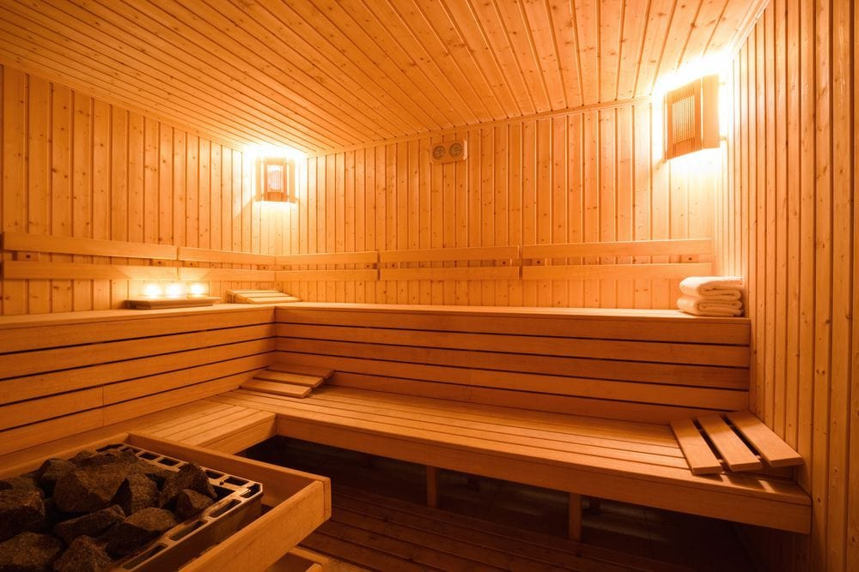
1 | Demontaż obecnej sauny | 1 | 30 m2 | drewno- ściany (22,5 m2) sufit (7,54 m2) i ławy |  | 0.00 zł | 0.00 zł
2 | Utylizacja sauny | 1 |  |  |  | 0.00 zł | 0.00 zł
3 | Montaż nowej sauny : | 1 | 30 m2 |  |  | 0.00 zł | 0.00 zł
 | Konstrukcja | 1 | 30,1 m2 | świerkowa skręcana na bazie szwedzkiego systemu TYLO |  | 0.00 zł | 0.00 zł
 | Rama ( podstawa ) sauny | 1 |  | profile aluminiowe |  | 0.00 zł | 0.00 zł
 | Ściany wewnętrzne i sufit sauny | 1 | 30.1 m2 | obłożone drewnem świerk skandynawski o profilu 14 x 96mm, układanym pionowo |  | 0.00 zł | 0.00 zł
 | Drzwi do sauny | 1 | szer. szyby 72 cm wysokośc szyby 193 cm; szerokośc z ościeznicą 80 cm, wysokośc z ościeznicą 199 cm ; drzwi prawe | 80 x 199 cm, szkło do wyboru (przezierne, przyciemnione szare lub brązowe) |  | 0.00 zł | 0.00 zł
 | Izolacja cieplna | 1 | 30,1 m2 | wełna mineralna λD = 0,033 W/mK, |  | 0.00 zł | 0.00 zł
 | Ławy, oparcia, zabudowa międzyławkowa |  | wymiary (2,9m x 2,6 m) x 2 | wykonane z drewna ławkowego abachi, o profilu 22 x 80 mm, dwa poziomy w kształcie L | Listwa na ławki w saunie z drewna Abachi - 80x22 mm (mb) (dobrasauna.pl) | 0.00 zł | 0.00 zł
 | Oświetlenie |  |  | LED RGB, montowane za oparciem i pod dolną ławą |  | 0.00 zł | 0.00 zł
 | wentylacja | 1 |  | Kratka/anemostat w części sufitowej |  | 0.00 zł | 0.00 zł
 | Akcesoria |  |  | ceber z chochelką, termo-higrometr, klepsydra, 3x podgłówek drewniany; kamienie do pieca 60 kg | Klepsydra do sauny HARVIA (poolsystem.pl) ; https://poolsystem.pl/pl/akcesoria-do-sauny-i-wanien-spa/1808-termo-higrometr-do-sauny-harvia.html; https://poolsystem.pl/pl/akcesoria-do-sauny-i-wanien-spa/1973-kamienie-do-sauny-dla-pieca-elektrycznego-5-10-cm-harvia.html; https://poolsystem.pl/pl/akcesoria-do-sauny-i-wanien-spa/3171-ceber-do-sauny-z-wkladem-plastikowym-7l-harvia.html | 0.00 zł | 0.00 zł
 | Piec | 1 |  | 15 kW |  | 0.00 zł | 0.00 zł | Tradycyjny piec do saun fińskich. Moc 9.0 - 15.0 kW. Przeznaczony do saun o powierzchni 8-24 m2. Pojemnik może pomieścić do 60 kg kamieni. Współpracuje z następującymi sterownikami: T2, DIGI II.
 | Sterownik elektroniczny | 1 |  | T2, DIGI II. Do pieca max 15.0 kW |  | 0.00 zł | 0.00 zł | T2, DIGI II. Do pieca max 15.0 kW
4 | Wymiana zabudowy kabin prysznicowych w szatniach strefy basenowej | 4 |  | kabiny prysznicowe w damskiej i męskiej szatni szer.zabudowy szatnia męska 2,15 m x wys. 2,08 (2 kabiny i przepierzenie pomiędzy) drzwi prawe, szatnia damska szerokośc 2 m x wys. 2,08 m (2 kabiny i przepierzenie pomiędzy) drzwi lewe |  | 0.00 zł | 0.00 zł | Kabiny sanitarne z płyt trudnopalnych WLSF BASIC - HPL System
 |  |  |  |  |  | suma | 0.00 zł
DODATKOWE USTALENIA
Termin płatności (30 dni) (TAK/NIE)
Akceptacja wzoru umowy (TAK/NIE) uwagi prosimy podać w osobnym dokumencie
Akceptacja Kodeksu Dostawców (tak/nie)
Okres gwarancji na przedmiot zapytania (proszę podać w miesiącach)
Czas realizacji modernizacji w Golden Tulip Gdańsk Residence (proszę podać w dniach roboczych) - od momentu podpisania umowy
Oświadczam iż nie zalegam z opłatami podatków CIT, VAT i ZUS. Nie wymaga się oświadczeń potwierdzonych przez właściwy urząd (tak/nie)
Oświadczam, iż w czasie trwania projektu, nieprzerwanie będę rejestrowany w rejestrze „Biała Lista Podatników” (tak/nie)
Oświadczam, że uzyskałem wszystkie niezbędne informacje do przygotowania oferty i kompleksowej realizacji przedmiotu zamówienia, m.in. odbyłem wizję lokalną (TAK/NIE)"
Czy firma posiada kwalifikowany podpis elektroniczny? (osoba podpisująca umowy w firmie)
Inne
* UWAGA: Szacunkowe ilości wskazane w tabeli powyżej określone zostały jedynie na potrzeby porównania ofert w postępowaniu i nie będą stanowić zobowiązania Zamawiającego do ich wykonania ani nie dają prawa Dostawcy do roszczeń wynikających z nie wykonania niniejszych ilości w okresie obowiązywania Umowy. Prawidłowe ilości poda Wykonawca po wykonaniu wizji lokalnej w obiekcie.
**w ofercie podaje się wyłącznie ceny netto

zdjęcia_kabiny prysznicowe
